상품제안서
PGA 2단자동/3단완자 세이프티 암막 우양산 세트 | 상품코드: S40642

 |  |  |  |  |  |  | 02-713-8555 | www.synergygift.co.kr
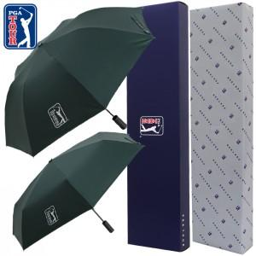

【상세/제작정보】

【인쇄/포장옵션】 | 실크, 원단1도인쇄 / 포장지포장

【공급단가】 | 수량 | 30~ | 100~ | 500~ | 1,000~ | 3,000~
*VAT별도 | 단가 | 23,700원 | 21,600원 | 20,200원 | 19,800원 | 19,500원

【상품 URL】 | https://www.synergygift.co.kr:443/src/goods_detail.php?gdno=40642

